Intruções


UM BREVE OVERVIEW...

O modelo de Planilha de SAC (atendimento ao cliente) foi criado a partir de dados de uma empresa fictícia. As análises também foram baseadas nas demandas particulares dessa empresa. De qualquer forma, foram considerados números comuns a qualquer relatório do tipo, como por exemplo: tempo médio de atendimento, total de chamados, principais atendentes, etc, que você poderá reaproveitar caso queira.
De qualquer forma, a depender das análises que você precisar fazer para o seu caso, será necessário realizar algum tipo de manipulação na planilha (nada demais, talvez acrescentar novos motivos de chamados, novos status, novos atendentes, etc.
Abaixo, uma breve explicação de como você pode alterar as principais informações.




SOBRE A ABA CHAMADOS...

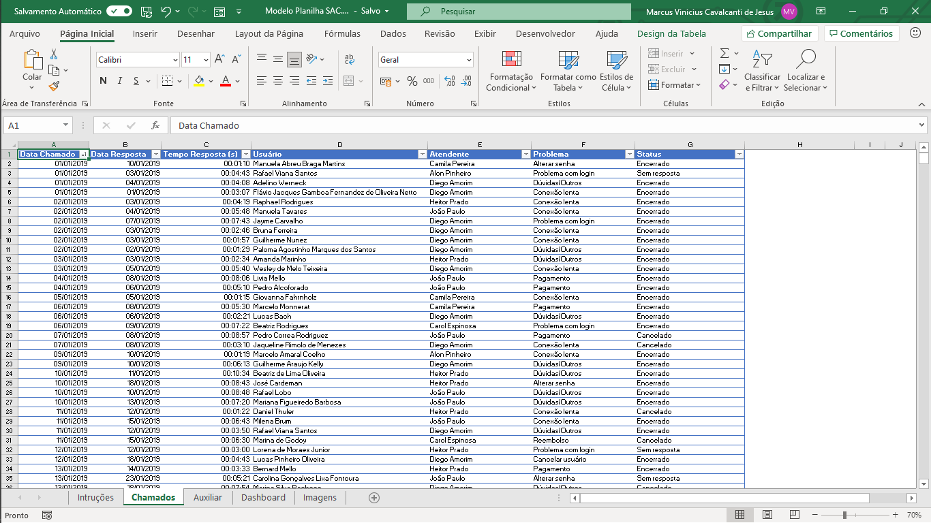
Na aba CHAMADOS, cada linha representa um novo chamado aberto.
Cada chamado terá associado as seguintes informações:
- Data do chamado
- Data de atendimento
- Tempo de resposta
- Usuário que solicitou o atendimento
- Atendente
- Qual foi o problema
- Status
Aqui é onde você fará a principal adaptação, caso necessário. Você poderá seguir a mesma estrutura de tabela, apenas incluindo os usuários da sua empresa, os atendentes, os tipos de problema e os status considerados.



SOBRE A ABA AUXILIAR...

Caso você faça alguma alteração na aba de CHAMADOS, você deverá adaptar as tabelas na aba AUXILIAR. Porém, nada demais.
Nesta aba, cada tabela de cálculo está identificada por um número.
A tabela 3, por exemplo, é um resumo dos problemas reportados pelos usuários. Essa tabela é importante porque é usada no dashboard (gráfico Chamados por Problema).
Caso você precise alterar ou incluir novos problemas, é só você alterar essa tabela. Se incluir novos, arraste a fórmula da coluna de Quantidade para que o cálculo inclua as novas informações.

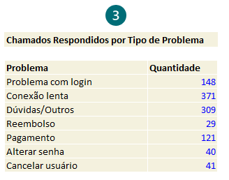

A mesma lógica vale para as demais tabelas dessa aba.
A tabela 5, por exemplo, resume o total de chamados por status. Caso seus status sejam diferentes dos considerados na planilha modelo, lembre de alterar também.
O mesmo vale para a tabela 6. Quando você for considerar os atendentes da sua empresa, altere os nomes nessa tabela.
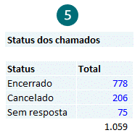
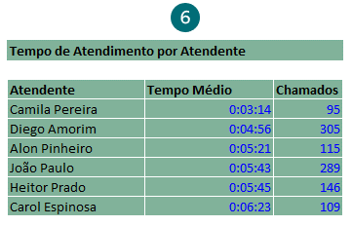

Pra finalizar, um detalhe importante: todas as células que estiverem com a cor de fonte azul são fórmulas que fazem cálculos automáticos.
A menos que você tenha conhecimento avançado nas fórmulas utilizadas, não recomendamos que você altere ou apague essas células. Altere apenas o que for texto (células com a cor preta).
Se quiser aprender em detalhes como utilizar estas fórmulas, recomendamos os vídeos sobre MÉDIASES, CONT.SES e SOMASES que você encontrará no nosso canal do Youtube.

Se ainda não for inscrito, inscreva-se no nosso canal clicando no link ao lado!



SOBRE A ABA DASHBOARD...

A aba DASHBOARD resume os principais indicadores desta empresa fictícia.
Todos os gráficos foram construídos a partir das tabelas da aba AUXILIAR.
Para saber exatamente quais dados estão sendo utilizados em cada gráfico, clique em cima do gráfico com o botão direito e depois em Selecionar dados.

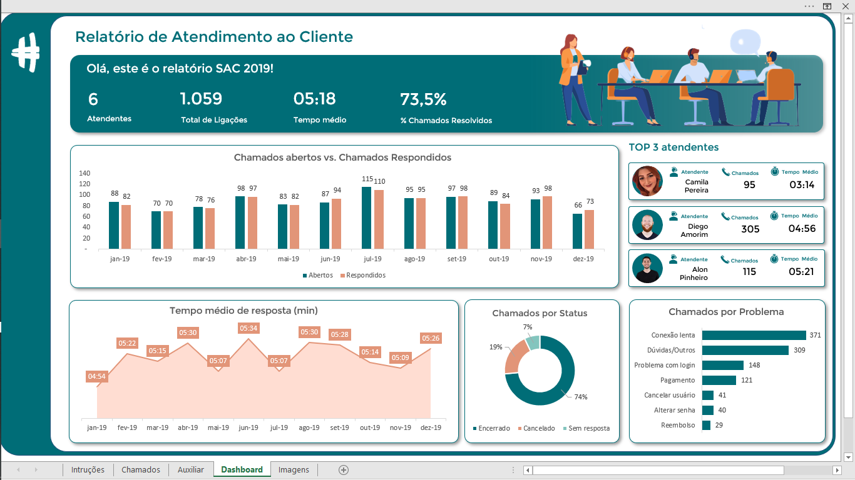

Uma das novidades são as imagens no TOP 3. Elas mudam automaticamente, de acordo com as informações dos atendentes, na tabela 6 da aba Auxiliar.
Para conseguir criar esse efeito, recomendamos que assista em nosso canal do Youtube o vídeo sobre Imagens dinâmicas, que explicamos no vídeo abaixo (é só clicar na imagem para ser direcionado para a aula).
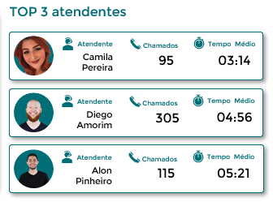



Clique na imagem ao lado para assistir à aula sobre Imagens Dinâmicas!


Créditos das ilustrações para: <a href='https://www.freepik.com/vectors/business'>Business vector created by pch.vector - www.freepik.com</a>

Dashboard
'

Relatório de Atendimento ao Cliente

Olá, este é o relatório SAC 2019!

6
1.059
05:18
73,5%

Atendentes
Total de Ligações
Tempo médio
% Chamados Resolvidos

Chamados abertos vs. Chamados Respondidos
 | Abertos | Respondidos
Jan-19 | 88 | 82
Feb-19 | 70 | 70
Mar-19 | 78 | 76
Apr-19 | 98 | 97
May-19 | 83 | 82
Jun-19 | 87 | 94
Jul-19 | 115 | 110
Aug-19 | 95 | 95
Sep-19 | 97 | 98
Oct-19 | 89 | 84
Nov-19 | 93 | 98
Dec-19 | 66 | 73
TOP 3 atendentes

Atendente
Chamados
Tempo Médio
Camila Pereira
95
03:14

Atendente
Chamados
Tempo Médio
Diego Amorim
305
04:56

Atendente
Chamados
Tempo Médio
Alon Pinheiro
115
05:21

Tempo médio de resposta (min)
 | Novo | Média
 | 0:04:54 | 0:04:54
 | 0:05:22 | 0:05:22
 | 0:05:15 | 0:05:15
 | 0:05:30 | 0:05:30
 | 0:05:07 | 0:05:07
 | 0:05:34 | 0:05:34
 | 0:05:07 | 0:05:07
 | 0:05:30 | 0:05:30
 | 0:05:28 | 0:05:28
 | 0:05:14 | 0:05:14
 | 0:05:09 | 0:05:09
 | 0:05:26 | 0:05:26
Chamados por Status
 | Total
Encerrado | 778
Cancelado | 206
Sem resposta | 75
Chamados por Problema
 | Quantidade
Reembolso | 29
Alterar senha | 40
Cancelar usuário | 41
Pagamento | 121
Problema com login | 148
Dúvidas/Outros | 309
Conexão lenta | 371

